表紙
バックドア生産管理システム
基本設計工程
画面設計書
SC-K17成形金型番号別不良分析

２０１９年 ９月３日

１．機能概要
プロジェクト名 |  |  |  | 工程名称 |  |  | 機能ID |  | 機能名称 |  |  |  |  |  | 作成日 |  | 2019-09-03 | 作成者 | 詹
B/D生産管理システム |  |  |  | 基本設計 |  |  | SC-K17 |  | 成形金型番号別不良分析 |  |  |  |  |  | 更新日 |  |  | 更新者

１. 機能概要

１.１ 機能説明

 | 成形工程の金型別、品名別の不良状況を参照する。

１.２ 処理フロー
メニュー

実績参照

Ｍ＿実績履歴データ

成形金型番号別不良分析
マスタ関係
 |  |  |  |  |  | 検索
Ｍ＿成形実績ワークデータ
 |  |  |  |  |  |  |  |  |  |  | 検索

 |  |  | ・不良現象マスタ |  | ・コードマスタ
 |  |  | ・品名マスタ |  | ・品種マスタ |  |  |  |  | 出力
 |  |  | ・稼働日マスタ |  | ・Ｍ＿顧客カレンダーマスタ
EXCEL

 |  |  |  |  |  |  |  |  | 成形 金型別不良分析

１.３ 入出力テーブル

 | No | 種別 |  | テーブル名（As-is） |  |  |  | テーブル名（To-be） |  |  |  | 参照 | 追加 | 更新 | 削除 | 備考
 | 1 | マスタ関係 |  | 不良現象マスタ |  |  |  |  |  |  |  | ○ |  |  |  | 不良現象名を取得する
 | 2 | マスタ関係 |  | コードマスタ |  |  |  |  |  |  |  | ○ |  |  |  | 金型ＮＯを取得する
 | 3 | マスタ関係 |  | 品名マスタ |  |  |  |  |  |  |  | ○ |  |  |  | 品名情報を取得する
 | 4 | マスタ関係 |  | 品種マスタ |  |  |  |  |  |  |  | ○ |  |  |  | 品種を取得する
 | 5 | マスタ関係 |  | 稼働日マスタ |  |  |  |  |  |  |  | ○ |  |  |  | ヘッダ部の日付を取得する
 | 6 | マスタ関係 |  | Ｍ＿顧客カレンダーマスタ |  |  |  |  |  |  |  | ○ |  |  |  | 実績日を取得する
 | 7 | Ｍ＿実績履歴データ |  | Ｍ＿実績履歴データ |  |  |  | 成形 金型別不良分析 |  |  |  | ○ |  |  |  | 成形金型別不良分析情報を取得する
 | 8 | Ｍ＿成形実績ワークデータ |  | Ｍ＿成形実績ワークデータ |  |  |  |  |  |  |  | ○ |  |  |  | 率を取得する

２．レイアウト
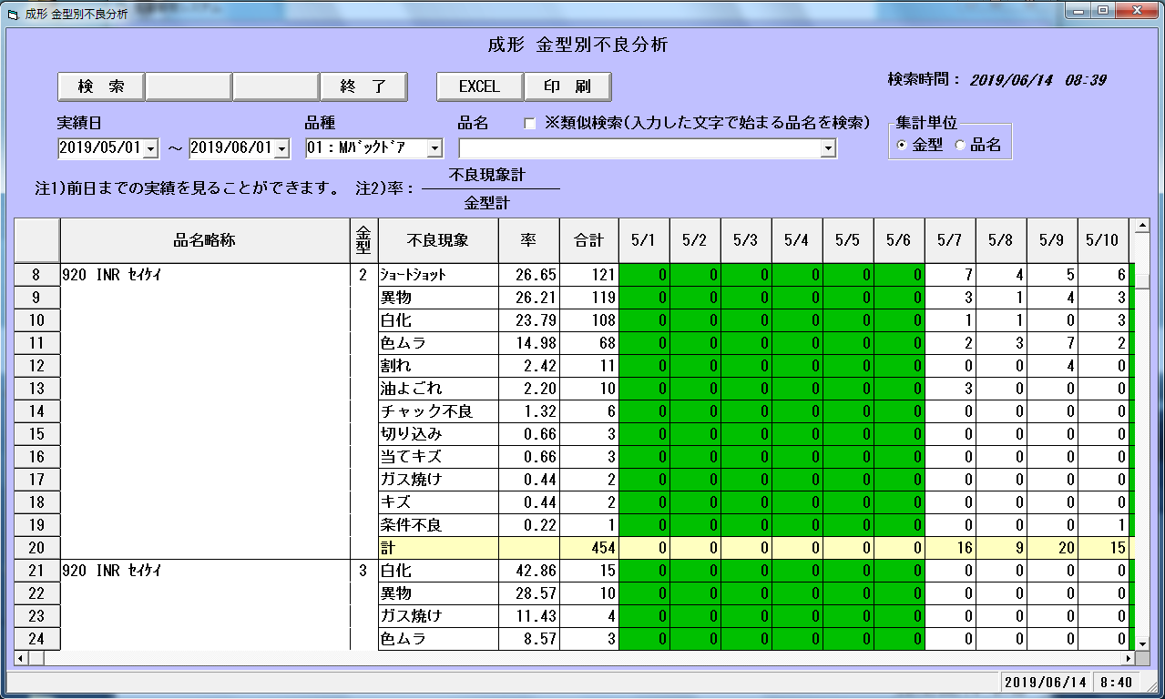
プロジェクト名 | 工程名称 | 機能ID | 機能名称 | 作成日 | 2019-09-03 | 作成者 | 詹
B/D生産管理システム | 基本設計 | SC-K17 | 成形金型番号別不良分析 | 更新日 |  | 更新者

２. 画面レイアウト

